Datos personales
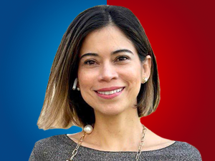

Nombres: | Esther Adelina
Apellidos: | Cuesta Santana
Facebook: | https://www.facebook.com/esther.cuesta.14
Twitter: | @esthercuestasan
Descripción: | Asambleísta por Europa, Asia y Oceanía

